상품제안서
파카 벡터 스탠다드 블랙 CT 수성펜 R | 상품코드: F26473

 |  |  |  |  |  |  | 02-412-0044 | www.easy1.co.kr
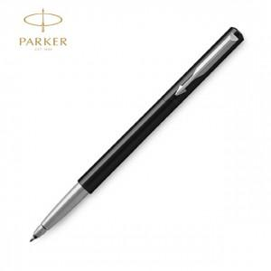

【상세/제작정보】 | 기본수량 미만 인쇄비 추가. 포장,쇼핑백,라벨지 별도문의.

【인쇄/포장옵션】 | 레이저 / 포장불가능

【공급단가】 | 수량 | 100~ | 300~ | 500~ | 1,000~ | 3,000~
*VAT별도 | 단가 | 14,870원 | 14,630원 | 14,280원 | 13,920원 | 13,680원

【상품 URL】 | https://dev.easy1.co.kr:443/src/goods_detail.php?gdno=26473

